付款申请
付款申请 | 报销单
银行付款审批单（根据发票申请付款） | 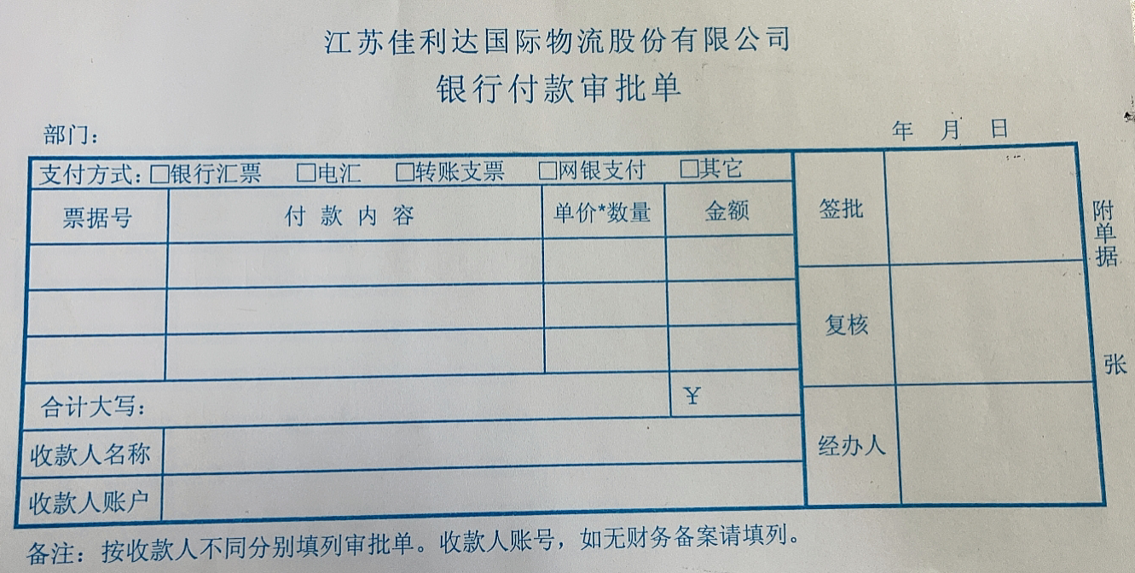
现金报销单（根据发票申请付款） | 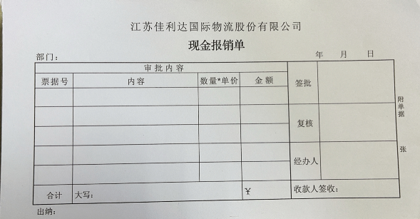
国外对账付款申请单（根据NC已记账数据申请付款） | 